基本設計
ナレッジベース

 | 制約事項

 |  | その他

 |  |  | Excel 2007を利用時にExcel連携アドインが正しくインストールされない場合がある。

 |  |  |  | 内容
 |  |  |  |  | Excel 2007をご利用中にTimeTracker FX 3.9のExcel 連携をインストールした場合、Excelのリボンに[TimeTracker FX]タブが表示されない。

 |  |  |  |  | 画像 | 正しくExcel連携アドインがインストールされた場合のリボン
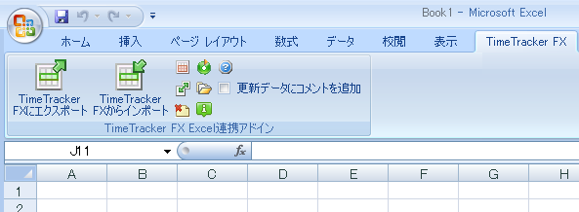

 |  |  |  | 回避方法

 |  |  |  |  | Excel2007に適用されたサービスパックの状態により対応が異なるため以下の手順でバージョン情報を確認してご対応ください。

 |  |  |  |  | ■SPの確認方法

 |  |  |  |  |  | ①Excelを開く
 |  |  |  |  |  | ②Office ボタンをクリックする
 |  |  |  |  |  | ③[Excelのオプション]をクリックする
 |  |  |  |  |  | ④[リソース]をクリック
 |  |  |  |  |  | ⑤[Microsoft Office Excel 2007 のバージョン情報]を確認する

 |  |  |  |  |  |  | 画像 | Excelのオプション
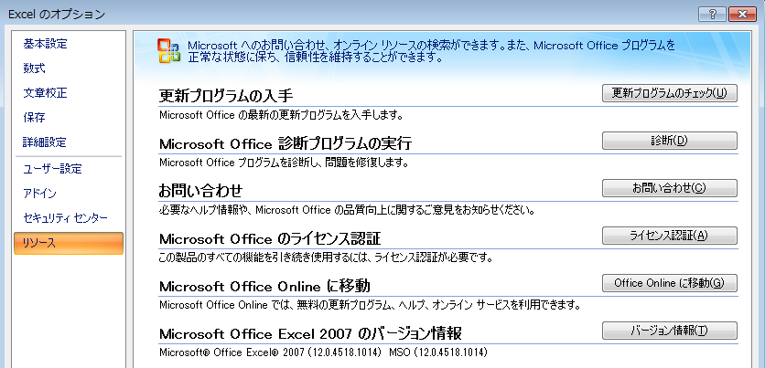

 |  |  |  |  | ■SP別回避方法

 |  |  |  |  |  | □SPなしの回避方法
 |  |  |  |  |  |  | ①SP3をインストールする。
 |  |  |  |  |  |  |  | https://www.microsoft.com/ja-jp/download/details.aspx?id=27838
 |  |  |  |  |  |  | ②以降は「SP3の回避方法」をご参照ください。

 |  |  |  |  |  | □SP1、SP2の回避方法
 |  |  |  |  |  |  | ①976477 の修正プログラム パッケージを適用する。
 |  |  |  |  |  |  |  | https://support.microsoft.com/ja-jp/kb/976477

 |  |  |  |  |  | □SP3の回避方法
 |  |  |  |  |  |  | レジストリに登録されたExcel連携アドインの情報をLOCAL_MACHINEからCURRENT_USERに登録しなおす。
 |  |  |  |  |  |  | ①以下のレジストリ情報を削除する。
 |  |  |  |  |  |  |  | HKEY_LOCAL_MACHINE\Software\Microsoft\Office\Excel\Addins\DensoCreate.Miles.OfficeAddins.ExcelSync
 |  |  |  |  |  |  | ②以下のレジストリ情報を登録する。
 |  |  |  |  |  |  |  | HKEY_CURRENT_USER\Software\Microsoft\Office\Excel\Addins\DensoCreate.Miles.OfficeAddins.ExcelSync
 |  |  |  |  |  |  |  |  | FriendlyName="TTFX Excel Addin"
 |  |  |  |  |  |  |  |  | LoadBehavior=dword:00000003
 |  |  |  |  |  |  |  |  | Manifest="file:///C:/Program Files/Denso Create/TimeTracker FX/OfficeAddins/DensoCreate.Miles.OfficeAddins.ExcelSync.vsto|vstolocal"

 |  |  |  |  |  |  | ※64bit OS

詳細設計
ナレッジベース

 | 制約事項

 |  | その他

 |  |  | Excel 2007を使用している場合、Excel連携アドインが正常にインストールされない場合がある

 |  |  |  | 内容
 |  |  |  |  | Excel 2007を使用している場合、Excel連携アドインが正常にインストールされない場合があります。
 |  |  |  |  | この場合、Excelのリボン上に「TimeTracker FX」タブが表示されません。
 |  |  |  |  | 【発生条件】
 |  |  |  |  |  | ・ TimeTracker FX 3.9
 |  |  |  |  |  | ・ Excel 2007

 |  |  |  |  |  | 正しくExcel連携アドインがインストールされなかった場合のリボン
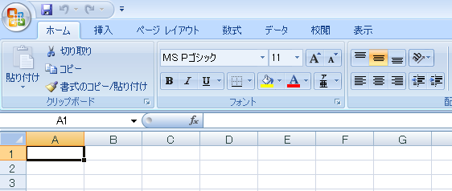
[TimeTracker FX]タブがない

 |  |  |  |  |  | 正しくExcel連携アドインがインストールされた場合のリボン
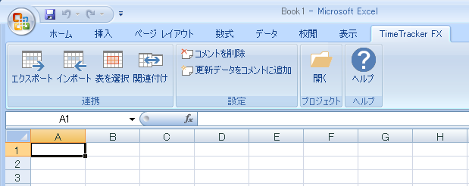
[TimeTracker FX]タブができる

 |  |  |  | 回避方法
 |  |  |  |  | 「TimeTracker FX」タブが表示され、Excel連携アドインが正常に利用できるようにするための方法を紹介します。
 |  |  |  |  | Excel 2007に適用されたサービスパック（SP）の種類により手順が異なります。
 |  |  |  |  | まずは以下の手順により、適用されているSPの種類を確認してください。

 |  |  |  |  | ●サービスパックの確認方法

 |  |  |  |  |  | 1. Excelを開きます。
 |  |  |  |  |  | 2. Office ボタンをクリックします。
 |  |  |  |  |  | 3. [Excelのオプション]をクリックします。
 |  |  |  |  |  | 4. [リソース]をクリックします。
 |  |  |  |  |  | 5. [Microsoft Office Excel 2007 のバージョン情報]を確認します。

 |  |  |  |  |  |  | Excelのオプション - リソース - バージョン情報
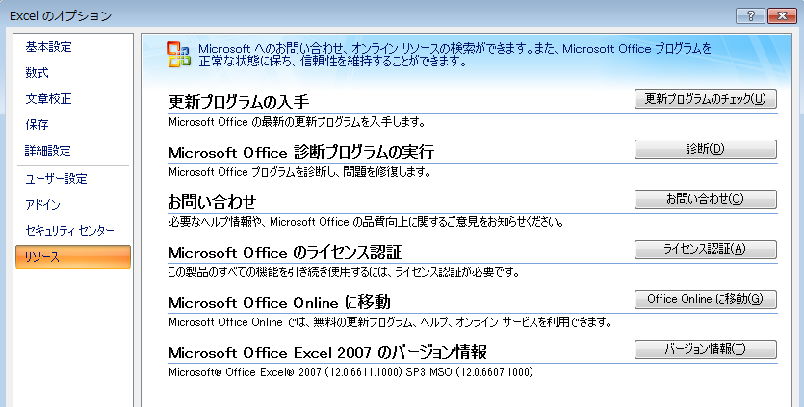

 |  |  |  |  | ●サービスパック別の回避方法

 |  |  |  |  |  | □サービスパックがない場合
 |  |  |  |  |  | 概要
 |  |  |  |  |  |  | TimeTracker FX 3.9をインストール後に以下の操作を行い
 |  |  |  |  |  |  | レジストリに登録されたExcel連携アドインの情報を、LOCAL_MACHINEからCURRENT_USERに登録しなおします。
 |  |  |  |  |  |  | CURRENT_USERに設定した情報はログインユーザ毎の設定になるため、同一PCで複数のユーザが利用する場合はユーザ毎に設定する必要があります。
 |  |  |  |  |  |  | また、Windows 8.1以降についてはExcelのサービスパックが必要となります。
 |  |  |  |  |  |  | 自社の環境に合ったサービスパックをインストールし、各サービスパック毎の回避方法を行ってください。

 |  |  |  |  |  | 手順
 |  |  |  |  |  |  | ◇32ビットOSの場合
 |  |  |  |  |  |  |  | 1.以下の内容をテキストファイルに出力します。
 |  |  |  |  |  |  |  |  | 下記の設定では"Manifest"で設定するパスはTimeTracker FXをデフォルトの設定でインストールした場合のインストール先にしています。
 |  |  |  |  |  |  |  |  | TimeTracker FXのインストール先を変更している場合は、このパスをTimeTracker FXをインストールしたフォルダのパスに置き換えます。
 |  |  |  |  |  |  |  |  | Windows Registry Editor Version 5.00

 |  |  |  |  |  |  |  |  | [-HKEY_LOCAL_MACHINE\Software\Microsoft\Office\Excel\Addins\DensoCreate.Miles.OfficeAddins.ExcelSync]
 |  |  |  |  |  |  |  |  | [HKEY_CURRENT_USER\Software\Microsoft\Office\Excel\Addins\DensoCreate.Miles.OfficeAddins.ExcelSync]
 |  |  |  |  |  |  |  |  | "FriendlyName"="TTFX Excel Addin"
 |  |  |  |  |  |  |  |  | "LoadBehavior"=dword:00000003
 |  |  |  |  |  |  |  |  | "Manifest"="file:///C:/Program Files/Denso Create/TimeTracker FX/OfficeAddins/DensoCreate.Miles.OfficeAddins.ExcelSync.vsto|vstolocal"
 |  |  |  |  |  |  |  | 2.出力したテキストファイルの拡張子を「.reg」に変更します。
 |  |  |  |  |  |  |  | 3.ファイルをダブルクリックして実行します。

 |  |  |  |  |  |  | ◇64ビットOSの場合
 |  |  |  |  |  |  |  | 1.以下の内容をテキストファイルに出力します。
 |  |  |  |  |  |  |  |  | 下記の設定では"Manifest"で設定するパスはTimeTracker FXをデフォルトの設定でインストールした場合のインストール先にしています。
 |  |  |  |  |  |  |  |  | TimeTracker FXのインストール先を変更している場合は、このパスをTimeTracker FXをインストールしたフォルダのパスに置き換えます。
 |  |  |  |  |  |  |  |  | Windows Registry Editor Version 5.00

 |  |  |  |  |  |  |  |  | [-HKEY_LOCAL_MACHINE\Software\WOW6432Node\Microsoft\Office\Excel\Addins\DensoCreate.Miles.OfficeAddins.ExcelSync]
 |  |  |  |  |  |  |  |  | [HKEY_CURRENT_USER\Software\Microsoft\Office\Excel\Addins\DensoCreate.Miles.OfficeAddins.ExcelSync]
 |  |  |  |  |  |  |  |  | "FriendlyName"="TTFX Excel Addin"
 |  |  |  |  |  |  |  |  | "LoadBehavior"=dword:00000003
 |  |  |  |  |  |  |  |  | "Manifest"="file:///C:/Program Files (x86)/Denso Create/TimeTracker FX/OfficeAddins/DensoCreate.Miles.OfficeAddins.ExcelSync.vsto|vstolocal"
 |  |  |  |  |  |  |  | 2.出力したテキストファイルの拡張子を「.reg」に変更します。
 |  |  |  |  |  |  |  | 3.ファイルをダブルクリックして実行します。

 |  |  |  |  |  |  | ※サービスパック
 |  |  |  |  |  |  |  | Excelのサービスパックは下記リンク先から入手します。

 |  |  |  |  |  |  |  | サービスパック1
 |  |  |  |  |  |  |  | https://www.microsoft.com/ja-jp/download/details.aspx?id=3770
 |  |  |  |  |  |  |  | サービスパック2
 |  |  |  |  |  |  |  | https://www.microsoft.com/ja-jp/download/details.aspx?id=5
 |  |  |  |  |  |  |  | サービスパック3
 |  |  |  |  |  |  |  | https://www.microsoft.com/ja-jp/download/details.aspx?id=27838

 |  |  |  |  |  | □サービスパック1の場合
 |  |  |  |  |  |  | 1.マイクロソフト社が公開している修正プログラム（976477） を適用します。
 |  |  |  |  |  |  | 修正プログラムは以下のリンク先から入手します。
 |  |  |  |  |  |  |  | https://support.microsoft.com/ja-jp/kb/976477

 |  |  |  |  |  |  | 2..Windows[スタート]メニューから[プログラムとファイルの検索]に以下の文字列を入力し、レジストリエディタ(regedit.exe)を起動します。
 |  |  |  |  |  |  |  | regedit

 |  |  |  |  |  |  | 3.レジストリエディタで以下のレジストリ情報を設定します。
 |  |  |  |  |  |  |  | 32ビットOS ： [HKEY_LOCAL_MACHINE] - [SOFTWARE] - [Microsoft] - [Office] - [12.0] - [Common] - [General]
 |  |  |  |  |  |  |  | 64ビットOS ： [HKEY_LOCAL_MACHINE] - [SOFTWARE] - [WOW6432Node] - [Microsoft] - [Office] - [12.0] - [Common] - [General]
 |  |  |  |  |  |  |  | 名前 |  | 種類 | データ
 |  |  |  |  |  |  |  | EnableLocalMachineVSTO |  | DWORD(32ビット)値 | 0x00000001

 |  |  |  |  |  | □サービスパック2の場合

 |  |  |  |  |  |  | 「サービスパック1の場合」と同じ手順です。

 |  |  |  |  |  | □サービスパック3の場合
 |  |  |  |  |  |  | 「サービスパックがない場合」と同じ手順です。

 |  |  |  |  |  | ※サービスパック
 |  |  |  |  |  |  | Excelのサービスパックは下記リンク先から入手します。

 |  |  |  |  |  |  | サービスパック1
 |  |  |  |  |  |  | https://www.microsoft.com/ja-jp/download/details.aspx?id=3770
 |  |  |  |  |  |  | サービスパック2
 |  |  |  |  |  |  | https://www.microsoft.com/ja-jp/download/details.aspx?id=5
 |  |  |  |  |  |  | サービスパック3
 |  |  |  |  |  |  | https://www.microsoft.com/ja-jp/download/details.aspx?id=27838

詳細設計_0629_02
ナレッジベース

 | 制約事項

 |  | その他

 |  |  | Excel連携アドインがExcel 2007に正しくインストールされない場合がある。

 |  |  |  | 内容
 |  |  |  |  | Excel連携アドインは以下の条件の時に正しくインストールされずに、Excelのリボンに[TimeTracker FX]タブが表示されない場合があります。

 |  |  |  |  | 【正常にインストールできない条件】
 |  |  |  |  |  | ・ TimeTracker FXのバージョン ・・・ FX 3.9
 |  |  |  |  |  | ・ Excel ・・・ Excel 2007

 |  |  |  |  |  | 正しくExcel連携アドインがインストールされなかった場合のリボン

 |  |  |  |  |  | 正しくExcel連携アドインがインストールされた場合のリボン

 |  |  |  | 回避方法

 |  |  |  |  | Excel2007に適用されたサービスパックの状態により対応が異なります。
 |  |  |  |  | 以下の手順でバージョン情報に表示されるサービスパックを確認し、サービスパック別の回避方法を行います。

 |  |  |  |  | ●サービスパックの確認方法

 |  |  |  |  |  | 1. Excelを開きます。
 |  |  |  |  |  | 2. Office ボタンをクリックします。
 |  |  |  |  |  | 3. [Excelのオプション]をクリックします。
 |  |  |  |  |  | 4. [リソース]をクリックします。
 |  |  |  |  |  | 5. [Microsoft Office Excel 2007 のバージョン情報]を確認します。

 |  |  |  |  |  |  | Excelのオプション - リソース - バージョン情報

読点が無く、文意の区切りがどこにあるか分かり難い。

 |  |  |  |  | ●サービスパック別の回避方法

 |  |  |  |  |  | □サービスパックがない、もしくはサービスパック3の場合
 |  |  |  |  |  |  | TimeTracker FX 3.9をインストール後に以下の操作を行い
 |  |  |  |  |  |  | レジストリに登録されたExcel連携アドインの情報をLOCAL_MACHINEからCURRENT_USERに登録しなおします。
 |  |  |  |  |  |  | 手順の3.4.は、ログインユーザ毎の設定になるため同一PCで複数のユーザが利用する場合はユーザ毎に設定する必要があります。

 |  |  |  |  |  |  | ただし、Windows 10 の場合はサービスパックがないままインストールすることができません。
 |  |  |  |  |  |  | 自社の環境に合ったサービスパックをインストールし、各サービスパック毎の回避方法を行ってください。
 |  |  |  |  |  |  | 各サービスパックのインストーラは下記リンク先から入手します。

 |  |  |  |  |  |  |  | サービスパック1
 |  |  |  |  |  |  |  | https://www.microsoft.com/ja-jp/download/details.aspx?id=3770
 |  |  |  |  |  |  |  | サービスパック2
 |  |  |  |  |  |  |  | https://www.microsoft.com/ja-jp/download/details.aspx?id=5
 |  |  |  |  |  |  |  | サービスパック3
 |  |  |  |  |  |  |  | https://www.microsoft.com/ja-jp/download/details.aspx?id=27838

 |  |  |  |  |  |  | 1.Windows[スタート]メニューから[プログラムとファイルの検索]に以下の文字列を入力し、レジストリエディタ(regedit.exe)を起動します。
 |  |  |  |  |  |  |  | regedit

 |  |  |  |  |  |  | 2. レジストリエディタで以下のレジストリ情報を削除します。
 |  |  |  |  |  |  |  | 32ビットOS ： [HKEY_LOCAL_MACHINE] - [SOFTWARE] - [Microsoft] - [Office] - [Excel] - [Addins]
 |  |  |  |  |  |  |  | 64ビットOS ： [HKEY_LOCAL_MACHINE] - [SOFTWARE] - [WOW6432Node] - [Microsoft] - [Office] - [Excel] - [Addins]
 |  |  |  |  |  |  |  | キー |  | DensoCreate.Miles.OfficeAddins.ExcelSync

 |  |  |  |  |  |  | 3. レジストリエディタで以下のレジストリ情報を登録します。
 |  |  |  |  |  |  |  | [HKEY_CURRENT_USER] - [Software] - [Microsoft] - [Office]
 |  |  |  |  |  |  |  | キー |  | Excel
 |  |  |  |  |  |  |  |  |  | ┗Addins
 |  |  |  |  |  |  |  |  |  | ┗DensoCreate.Miles.OfficeAddins.ExcelSync

 |  |  |  |  |  |  | 4. レジストリエディタで手順2で設定したキーに以下の値を設定します。
 |  |  |  |  |  |  |  | 名前 |  | 種類 |  | データ
 |  |  |  |  |  |  |  | FriendlyName |  | 文字列値 |  | TTFX Excel Addin
 |  |  |  |  |  |  |  | LoadBehavior |  | DWORD(32ビット)値 |  | 0x00000003
 |  |  |  |  |  |  | ※1 | Manifes |  | 文字列値 |  | 32ビットOS ： file:///C:/Program Files/Denso Create/TimeTracker FX/OfficeAddins/DensoCreate.Miles.OfficeAddins.ExcelSync.vsto|vstolocal
 |  |  |  |  |  |  |  |  |  |  |  | 64ビットOS ： file:///C:/Program Files (x86)/Denso Create/TimeTracker FX/OfficeAddins/DensoCreate.Miles.OfficeAddins.ExcelSync.vsto|vstolocal

 |  |  |  |  |  |  | 手順1～4の操作は、以下の内容をテキストファイルに出力し、拡張子を「.reg」に変更後ダブルクリックすることで一括で処理することができます。
 |  |  |  |  |  |  |  | 32ビットOS
 |  |  |  |  |  |  |  | Windows Registry Editor Version 5.00

※印で位置を示すのは分かり難い。
説明文の中で、"Manifest"で設定するパスは・・・と具体的な場所を示す。
 |  |  |  |  |  |  |  | [-HKEY_LOCAL_MACHINE\Software\Microsoft\Office\Excel\Addins\DensoCreate.Miles.OfficeAddins.ExcelSync]
 |  |  |  |  |  |  |  | [HKEY_CURRENT_USER\Software\Microsoft\Office\Excel\Addins\DensoCreate.Miles.OfficeAddins.ExcelSync]
 |  |  |  |  |  |  |  | "FriendlyName"="TTFX Excel Addin"
 |  |  |  |  |  |  |  | "LoadBehavior"=dword:00000003
 |  |  |  |  |  |  | ※1 | "Manifest"="file:///C:/Program Files/Denso Create/TimeTracker FX/OfficeAddins/DensoCreate.Miles.OfficeAddins.ExcelSync.vsto|vstolocal"

 |  |  |  |  |  |  |  | 64ビットOS
 |  |  |  |  |  |  |  | Windows Registry Editor Version 5.00

 |  |  |  |  |  |  |  | [-HKEY_LOCAL_MACHINE\Software\WOW6432Node\Microsoft\Office\Excel\Addins\DensoCreate.Miles.OfficeAddins.ExcelSync]
 |  |  |  |  |  |  |  | [HKEY_CURRENT_USER\Software\Microsoft\Office\Excel\Addins\DensoCreate.Miles.OfficeAddins.ExcelSync]
 |  |  |  |  |  |  |  | "FriendlyName"="TTFX Excel Addin"
 |  |  |  |  |  |  |  | "LoadBehavior"=dword:00000003
 |  |  |  |  |  |  | ※1 | "Manifest"="file:///C:/Program Files (x86)/Denso Create/TimeTracker FX/OfficeAddins/DensoCreate.Miles.OfficeAddins.ExcelSync.vsto|vstolocal"

 |  |  |  |  |  |  |  | ※1 | 記載されているパスはTimeTracker FXをデフォルトの設定でインストールした場合のインストール先になります。
 |  |  |  |  |  |  |  |  | TimeTracker FXのインストール先を変更している場合は指定したパスに置き換えます。

 |  |  |  |  |  | □サービスパック1、サービスパック2の場合
 |  |  |  |  |  |  | 1.マイクロソフト社が公開している修正プログラム（976477） を適用します。
 |  |  |  |  |  |  | 修正プログラムは以下のリンク先から入手します。
 |  |  |  |  |  |  |  | https://support.microsoft.com/ja-jp/kb/976477

 |  |  |  |  |  |  | 2..Windows[スタート]メニューから[プログラムとファイルの検索]に以下の文字列を入力し、レジストリエディタ(regedit.exe)を起動します。
 |  |  |  |  |  |  |  | regedit

 |  |  |  |  |  |  | 3.レジストリエディタで以下のレジストリ情報を設定します。
 |  |  |  |  |  |  |  | 32ビットOS ： [HKEY_LOCAL_MACHINE] - [SOFTWARE] - [Microsoft] - [Office] - [12.0] - [Common] - [General]
 |  |  |  |  |  |  |  | 64ビットOS ： [HKEY_LOCAL_MACHINE] - [SOFTWARE] - [WOW6432Node] - [Microsoft] - [Office] - [12.0] - [Common] - [General]
 |  |  |  |  |  |  |  | 名前 |  |  | 種類 |  | データ
 |  |  |  |  |  |  |  | EnableLocalMachineVSTO |  |  | DWORD(32ビット)値 |  | 0x00000001

詳細設計_0623
ナレッジベース
 |  |  |  |  |  |  |  |  |  |  | だれに対して
 | 制約事項 |  |  |  |  |  |  |  |  |  | シナリオを考えて

 |  | その他

 |  |  | Excel 2007を利用時にExcel連携アドインが正しくインストールされない場合がある。

 |  |  |  | 内容
 |  |  |  |  | Excel 2007を利用中にTimeTracker FX 3.9のExcel 連携をインストールした場合、Excelのリボンに[TimeTracker FX]タブが表示されない場合がある。

 |  |  |  |  |  | 正しくExcel連携アドインがインストールされなかった場合のリボン |  |  |  |  |  | 誰があてはまるのか
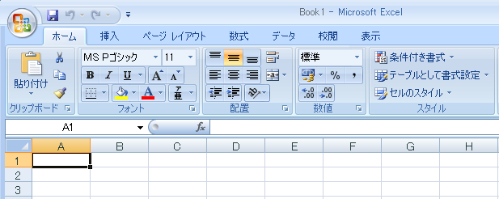

 |  |  |  |  |  |  |  |  |  |  |  | アイコンが詰まりすぎ

 |  |  |  |  |  | 正しくExcel連携アドインがインストールされた場合のリボン

 |  |  |  | 回避方法

 |  |  |  |  | Excel2007に適用されたサービスパックの状態により対応が異なります。
 |  |  |  |  | 以下の手順でバージョン情報を確認し対応します。

 |  |  |  |  | ●サービスパックの確認方法

 |  |  |  |  |  | 1. Excelを開く
 |  |  |  |  |  | 2. Office ボタンをクリックする
 |  |  |  |  |  | 3. [Excelのオプション]をクリックする
 |  |  |  |  |  | 4. [リソース]をクリック
 |  |  |  |  |  | 5. [Microsoft Office Excel 2007 のバージョン情報]を確認する

 |  |  |  |  |  |  | Excelのオプション - リソーズ - バージョン情報

 |  |  |  |  | ●サービスパック別回避方法

 |  |  |  |  |  | □サービスパックがない場合
 |  |  |  |  |  |  | 1. サービスパック3をインストールする。
 |  |  |  |  |  |  |  | https://www.microsoft.com/ja-jp/download/details.aspx?id=27838
 |  |  |  |  |  |  | 2. 以降は「サービスパック3の場合」に従って進める。

 |  |  |  |  |  | □サービスパック1、サービスパック2の場合
 |  |  |  |  |  |  | 1.マイクロソフト社が公開している修正プログラム（976477） を適用する。
 |  |  |  |  |  |  | 修正プログラムは以下のリンク先から入手する。
 |  |  |  |  |  |  |  | https://support.microsoft.com/ja-jp/kb/976477

 |  |  |  |  |  | □サービスパック3の場合
 |  |  |  |  |  |  | レジストリに登録されたExcel連携アドインの情報をLOCAL_MACHINEからCURRENT_USERに登録しなおす。

 |  |  |  |  |  |  | 1. 下記のレジストリ情報を削除する。
 |  |  |  |  |  |  |  | [HKEY_LOCAL_MACHINE] - [Software] - [Microsoft] - [Office] - [Excel] - [Addins]
 |  |  |  |  |  |  |  | キー | DensoCreate.Miles.OfficeAddins.ExcelSync

 |  |  |  |  |  |  | 2. 下記のレジストリ情報を登録する。
 |  |  |  |  |  |  |  | [HKEY_CURRENT_USER] - [Software] - [Microsoft] - [Office]
 |  |  |  |  |  |  |  | キー | Excel
 |  |  |  |  |  |  |  |  | ┗Addins |  |  | ユーザーが変わった場合は使えない
 |  |  |  |  |  |  |  |  | ┗DensoCreate.Miles.OfficeAddins.ExcelSync

 |  |  |  |  |  |  | 3. 手順2で設定したキーに以下の値を設定する。
 |  |  |  |  |  |  |  | 名前 | 種類 | データ
 |  |  |  |  |  |  |  | FriendlyName | 文字列値 | TTFX Excel Addin
 |  |  |  |  |  |  |  | LoadBehavior | DWORD(32ビット)値 | 0x00000003
 |  |  |  |  |  |  |  | Manifes | 文字列値 | file:///C:/Program Files/Denso Create/TimeTracker FX/OfficeAddins/DensoCreate.Miles.OfficeAddins.ExcelSync.vsto|vstolocal

